Leyenda
 | CONTROL DE PARQUE INFORMÁTICO OSOP - MP

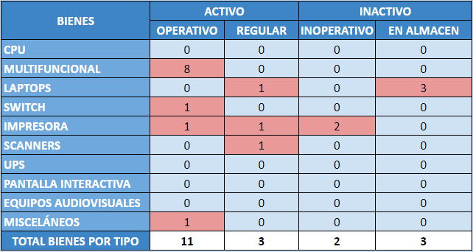
 | 1. Leyenda: Aquí podrá encontrar un pequeño resumen de las hojas. Es fundamental revisar la información detallada sobre este formato antes de su ejecución en excel. Importante: Por favor, no cambien el nombre de las hojas ni añadan columnas nuevas en las tablas. El formato ha sido automatizado y configurado para funcionar correctamente con el diseño original. En la Oficina Central de Tecnologias de la Información, requerimos que la información especificada para control sea la que debera completar cada coordinador responsable del DF. Solo deben incluirse bienes tangibles, clasificados y pertenecientes a la entidad; los equipos personales no deben incluirse en este reporte. Además, en el registro de los equipos, se debe incluir el nombre de la persona a cuyo nombre está registrado el bien. 2. Hoja datos: 2.1. Clasificacion tipo de bien A continuación, presentamos la clasificación estandarizada que deberá seguirse para el control, lo que facilitará el seguimiento y el mantenimiento de la información:
 | 2.2. Clasificacion tipo de estado del bien Es importante que los bienes sean clasificados en tiempo real, y siguiendo el formato establecido para su clasificación de estado:
 | 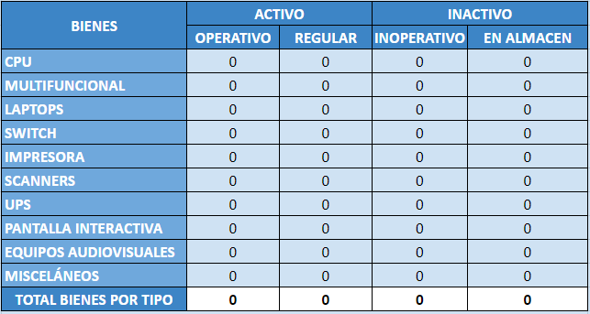 3. Tablero de Control de parque informático: Al registrar la información, es esencial que la visualicen en el tablero de control para verificar su consistencia. El tablero captura automáticamente los datos ingresados y los muestra en cifras, reflejando la clasificación y el estado de los bienes. Su única función es visualizar esta información, permitiendo una revisión clara y precisa de los datos para asegurar que sean correctos y estén actualizados, sin alterar o modificar la información registrada.
 | 4. Hoja Interacción_observaciones: Finalidad 1: Esta hoja tiene como objetivo proporcionar un registro detallado de los bienes clasificados como ACTIVO REGULAR, especificando el tipo de problema o deficiencia que presenta cada uno, para facilitar su seguimiento y gestión. Además, se debe registrar todos los bienes con el estado de INACTIVO INOPERATIVO para evaluar su condición y determinar las acciones correctivas o disposiciones necesarias. Finalidad 2: Esta hoja tiene como propósito reportar y registrar los cambios en el estado de los bienes para asegurar una gestión adecuada y actualizada del inventario. Específicamente, debe detallar las transiciones de estado de los bienes. A continuación se detallan las pautas para el registro: 1. Actualización de Estado: Debes registrar los cambios en el estado de los bienes, especificando la fecha en la que se reporta el caso. Por ejemplo: a) De ACTIVO OPERATIVO a ACTIVO REGULAR: Si una impresora que estaba en uso empieza a presentar problemas, se debe registrar el cambio a ACTIVO REGULAR con su respectiva fecha de registro. b) De ACTIVO OPERATIVO a INACTIVO INOPERATIVO: Si un computador que estaba funcionando deja de operar completamente, el cambio a INACTIVO INOPERATIVO debe ser registrado con la fecha en que ocurre el problema. c) De INACTIVO EN ALMACÉN a ACTIVO REGULAR: Si un bien que estaba almacenado y inactivo es reasignado y está operativo, se debe registrar este cambio, indicando la fecha de la asignación y el estado actual. d) De INACTIVO INOPERATIVO a BAJA DE BIEN CON INFORME: Este estado indica que el bien inactivo inoperativo ha sido formalmente dado de baja mediante un procedimiento oficial. Esto implica que se ha completado un proceso administrativo para retirar el bien del
 | 5. Ficha de reporte: Esta ficha de reporte está diseñada para garantizar una gestión efectiva del control de parque informático mediante una serie de acciones específicas. Incluye tareas que deben completarse para asegurar la precisión y actualidad de los datos. El formato empleado es mediante casillas de verificación. Cada casilla permite marcar si la acción ha sido realizada .

